QUẢN TRỊ & BÁO CÁO BÁN HÀNG DỮ
Trải nghiệm miễn phí FASTWORK SALE Ứng dụng Quản lý bán hàng, quản lý công nợ trực tuyến realtime |  |  | 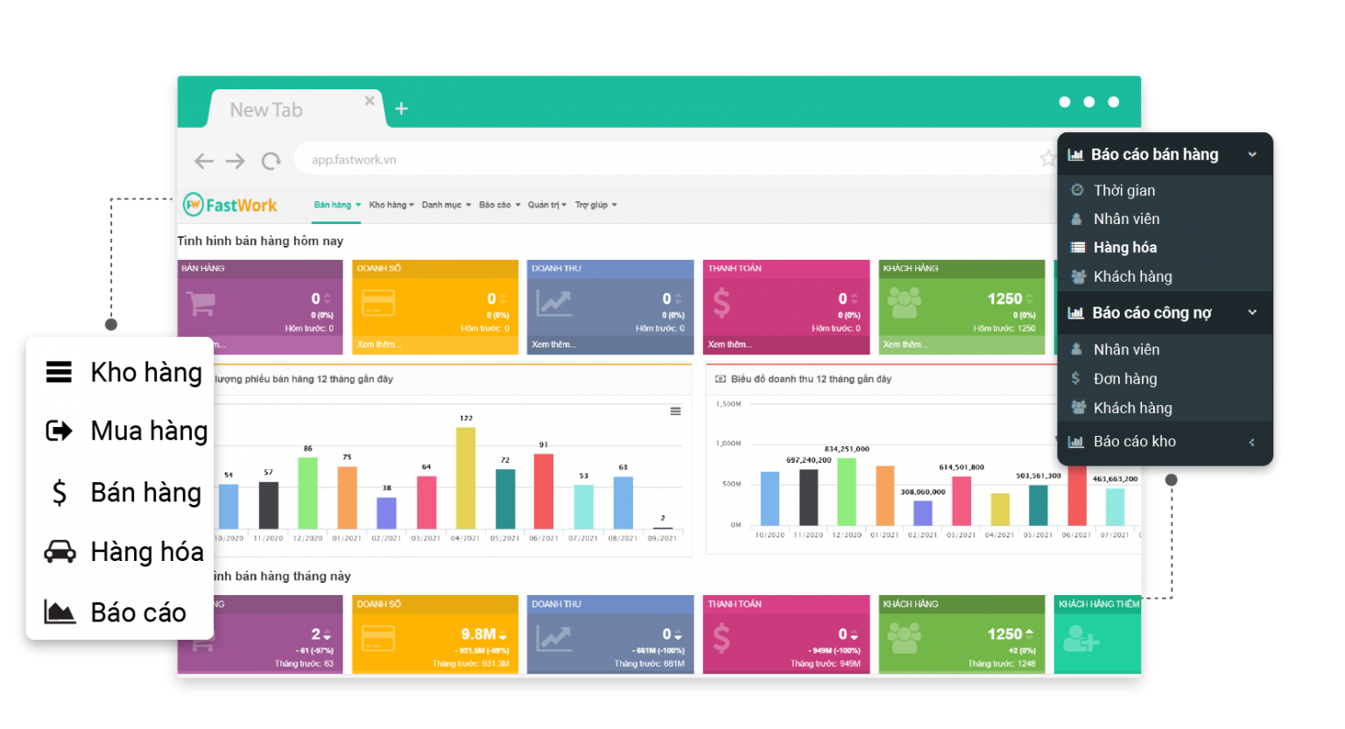

“FastWork SALE là giải pháp quản lý bán hàng được thiết kế theo nghiệp vụ của các công ty B2B, bán hàng theo đơn và hợp đồng. Khi sử dụng FastWork SALE kết hợp với CRM sẽ tạo thành bộ công cụ quản lý khách hàng từ đầu vào tới đầu ra là đơn hàng. Theo dõi được quá trình tư vấn - chốt hợp đồng - xuất đơn hàng và hoàn tất thu hồi công nợ tất cả trên phần mềm.” Tính năng nổi bật

1 | Quản lý thông tin hàng hóa & kho hàng - Quản lý kho hàng: kho tổng, kho chi nhánh, theo dõi tồn kho, luân chuyển hàng - Dễ dàng quản lý và phân loại danh mục hàng hóa chi tiết theo SKU (thuộc tính sản phẩm), theo hình thức đóng gói... - Cập nhật giá bán buôn, bán lẻ, giá vốn, số lượng hàng tồn kho realtime - Dễ dàng kiểm kho định kỳ, chuyển tồn giữa các kho, xuất tồn theo SKU - Quản lý, đề xuất, theo dõi thực hiện quá trình xuất - nhập - mua hàng bằng các phiếu mua/xuất hàng online | 2 | Quản lý và xử lý hệ thống đơn hàng trực tuyến Tính năng đặt hàng: – Quy trình khép kín từ tạo đơn đến xử lý đơn hàng. Hỗ trợ đặt đơn nhanh chóng – Báo cáo số liệu thực bán để thống kê doanh thu/ công nợ phải thu – Theo dõi quá trình xuất kho, thanh toán của đơn hàng – Liên kết tính năng Quản lý khách hàng trên FastWork CRM để tạo trực tiếp đơn hàng từ báo giá, hợp đồng, .. – Hỗ trợ tìm kiếm đơn đặt hàng theo khách hàng, mã đơn & theo bộ lọc thời gian (ngày tạo đơn) Tính năng đặt mua: – Lập kế hoạch mua hàng. Quản lý danh sách đơn đặt mua & đơn thực mua. – Lập và phê duyệt các phiếu mua hàng, theo dõi quá trình mua hàng/ nhập hàng theo đơn. – Thống kê, cập nhật realtime báo cáo mua hàng, công nợ phải trả | 3 | Báo cáo bán hàng, tồn kho, doanh thu realtime - Ghi nhận các hoạt động cung ứng hàng hóa hàng ngày bằng phiếu online gồm: Phiếu nhập kho/xuất kho/chuyển kho, thông tin đính kèm hình ảnh chi tiết, heo dõi hàng tồn tại từng kho - Cập nhật tổng giá trị nhập, xuất & tổng giá trị tồn kho tới thời điểm hiện tại tại từng kho hàng, kho chi nhánh - Kiểm soát chặt chẽ tình trạng công nợ tại từng kho. Toàn bộ số liệu đều được cập nhật theo thời gian thực - Quản lý các loại chi phí nhập hàng, các khoản thu khác ngoài tiền hàng bao gồm: chi phí giao hàng, chi phí lắp đặt, chi phí khác… - Báo cáo chi tiết nguồn khách đặt hàng chủ yếu từ các kênh nào, phát hiện kênh bán hàng tiềm năng

Nhận tư vấn và tài khoản trải nghiệm DEMO FREE Ứng dụng Quản lý bán hàng FastWork Sale

